关系图
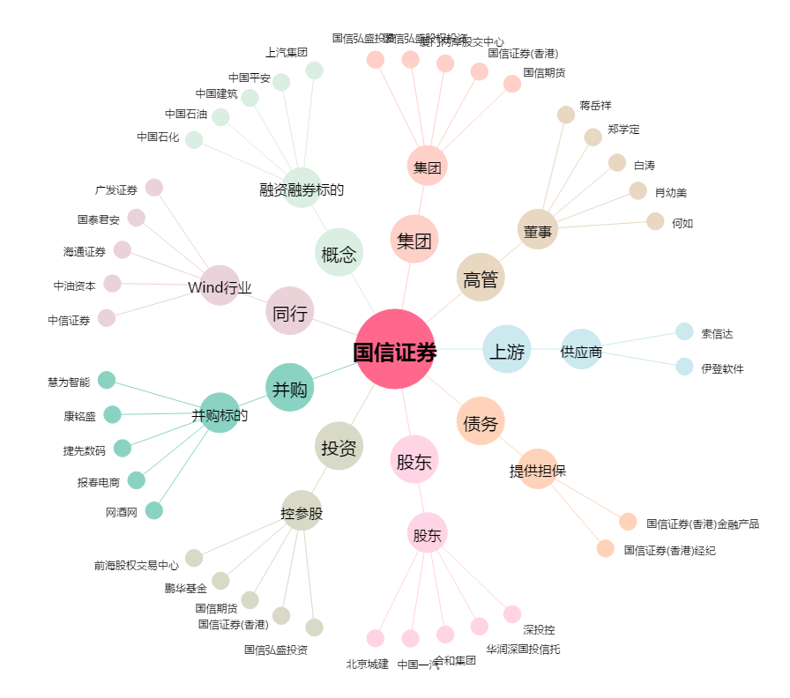
国信证券[002736.SZ] - 关系概览图

